เงินสมทบก่อสร้างระบบจำหน่าย
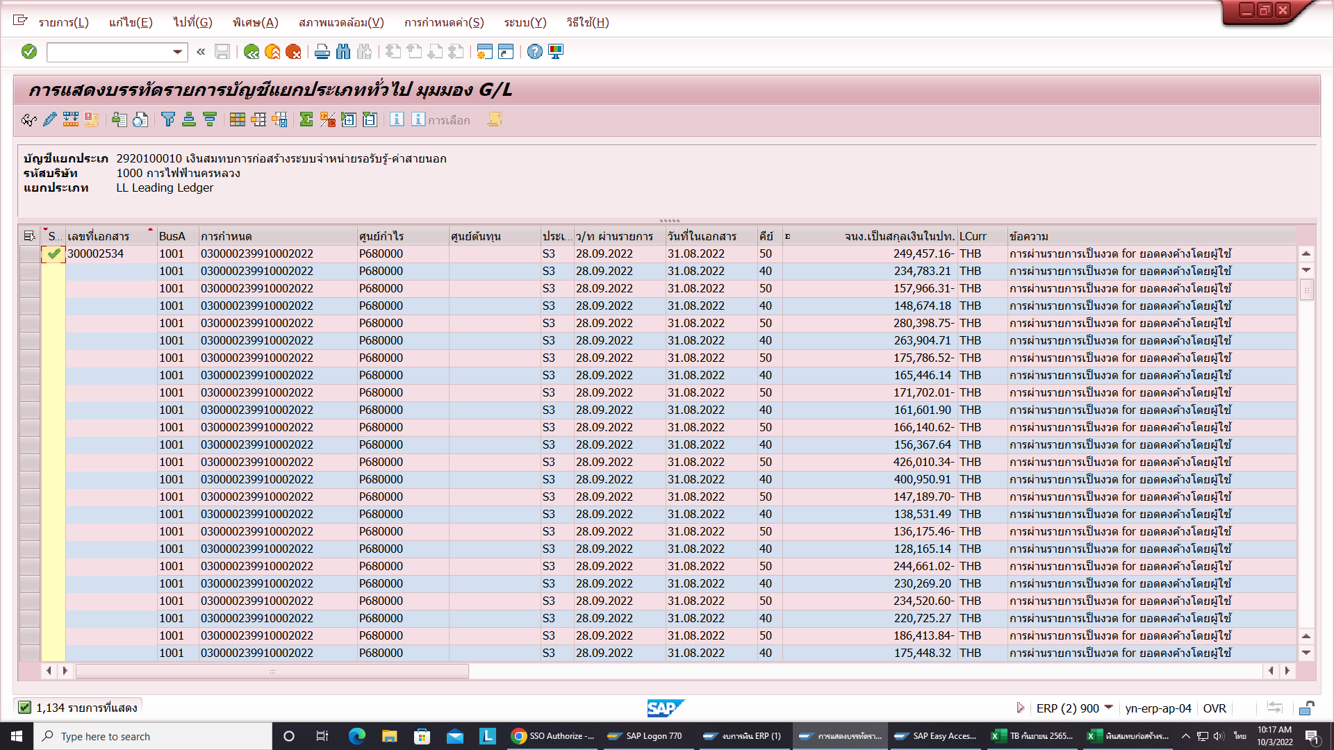


บช. 4140100010 รายได้เงินสมทบการก่อสร้างระบบจำหน่าย ที่หน่วยงานกลับรายการในเดือน กันยายน 2565

1. เอกสารที่ Post รายได้เงินสมทบการก่อสร้างระบบจำหน่าย โดยโปรแกรม ที่งานประมวลบัญชีรับรู้เป็นรายได้ เดือน สค.65 เลขที่เอกสาร 300002399

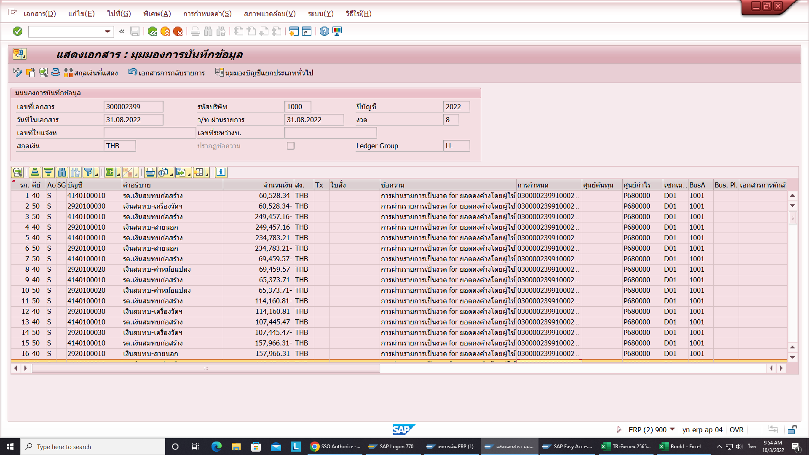

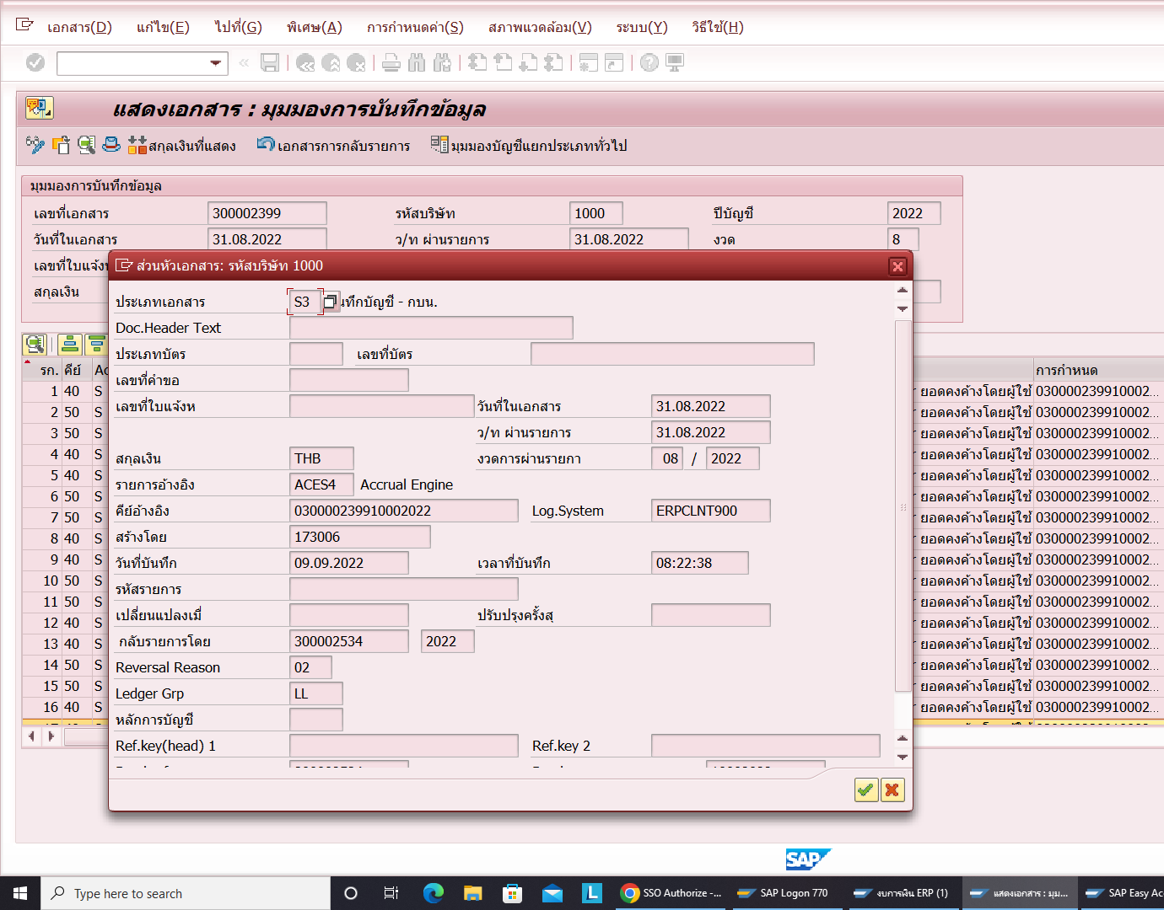

2.เอกสารที่มีการกลับรายการในเดือน กย.65 หน่วบงานอื่น เลขที่เอกสาร 300002534

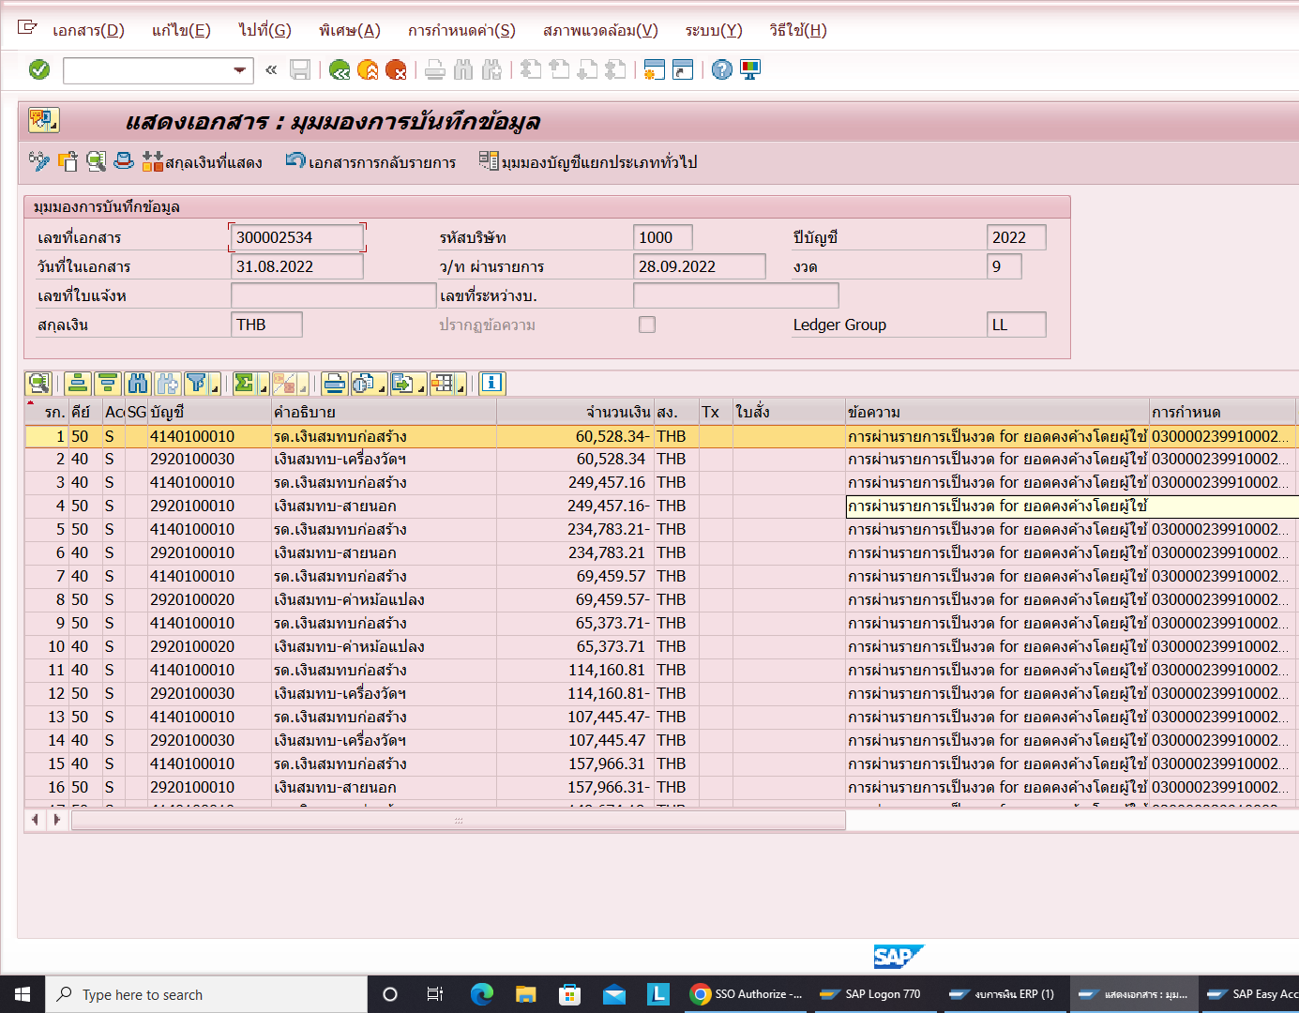

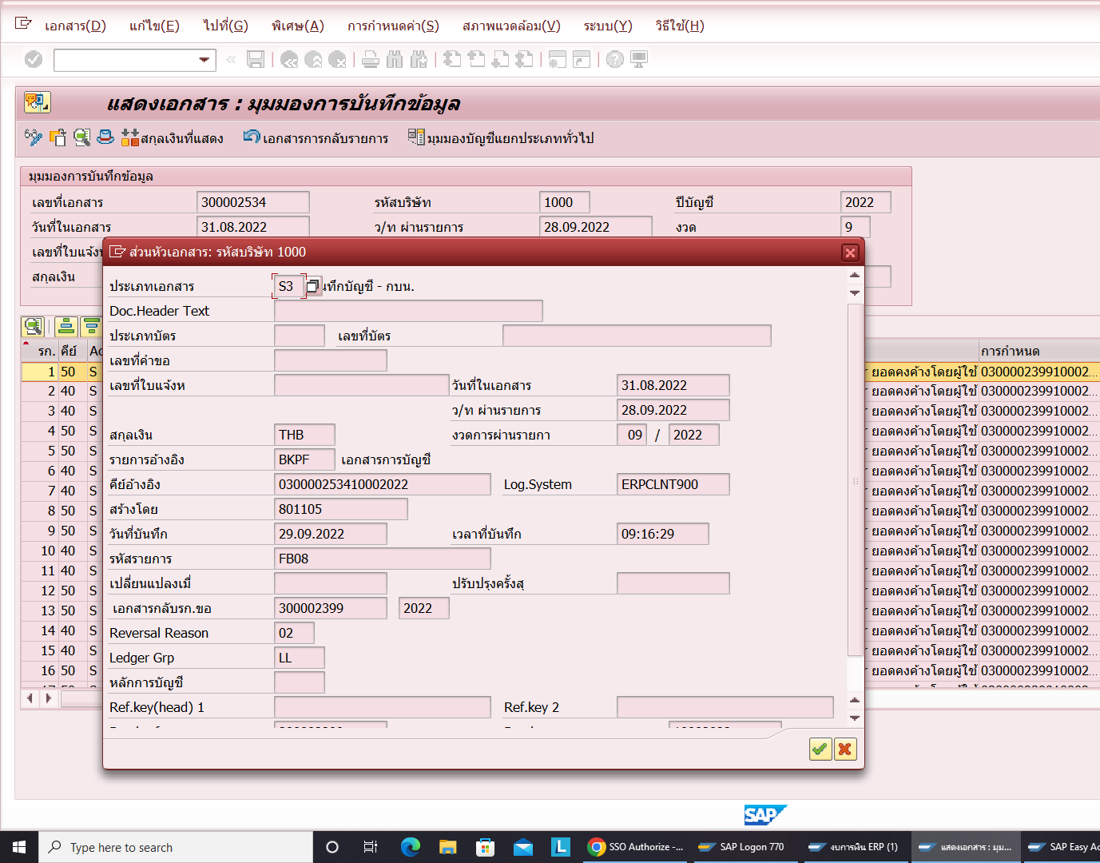

หมายเหตุ Program รับรู้รายได้เงินสมทบประจำเดือน งานประมวลบัญชีจะทำการรับรู้ประมาณ วันที่ 7 - 11 ของเดือนถัดไป

3. - บช.เงินสมทบการก่อสร้างระบบจำหน่ายรอรับรู้ -สายนอก
- บช.เงินสมทบการก่อสร้างระบบจำหน่ายรอรับรู้ -หม้อแปลง
- บช.เงินสมทบการก่อสร้างระบบจำหน่ายรอรับรู้ -เครื่องวัดฯ ทั้ง 3 บช.คลาดเคลื่อนไปด้วย

